Hoja 1
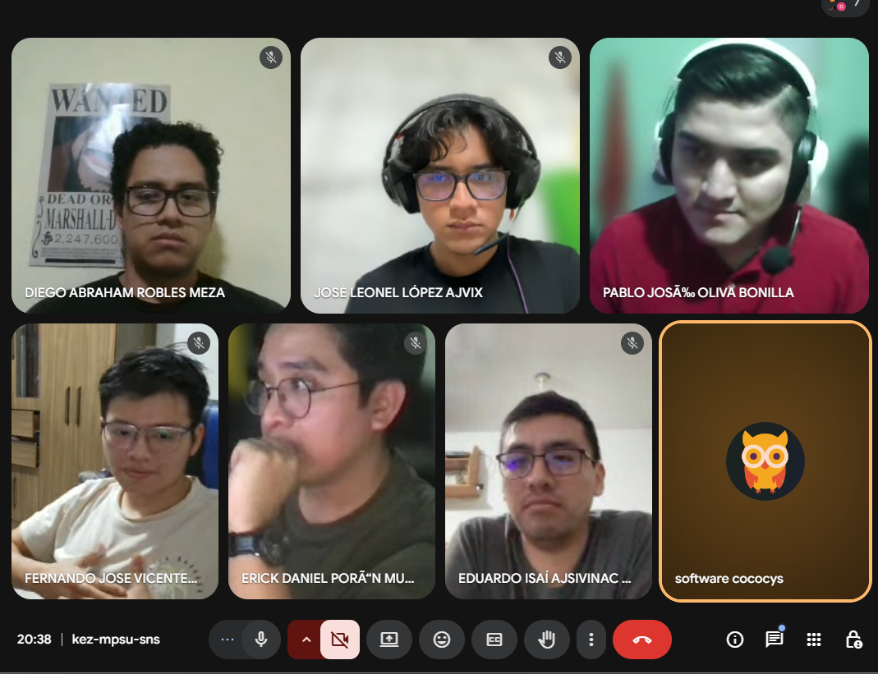
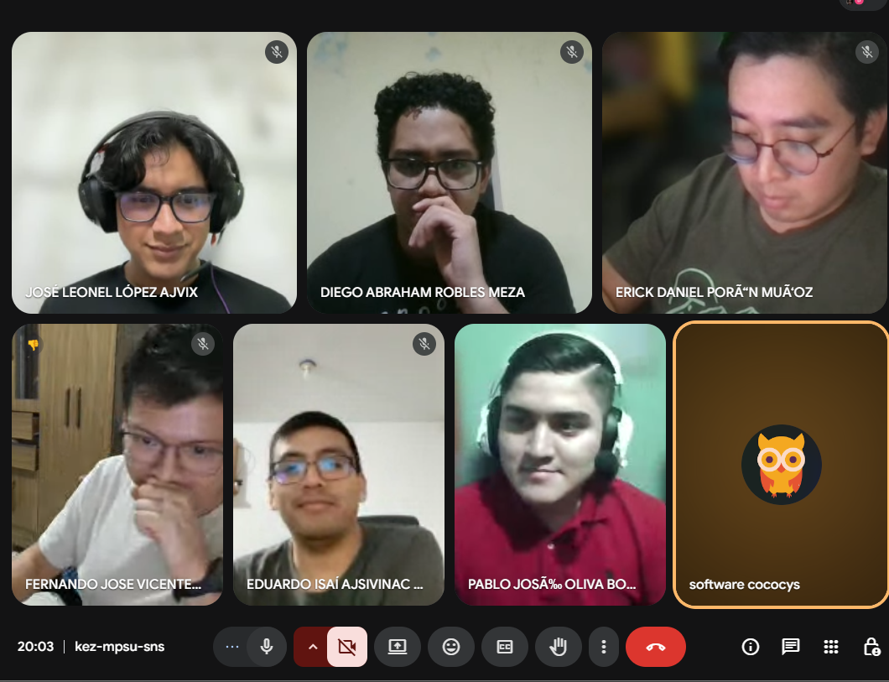
Nombre | Carnet
Fernando José Vicente Velásquez | 202111576
Eduardo Isaí Ajsivinac Xico | 201503584
Erick Daniel Porón Muñoz | 201712132
Diego Abraham Robles Meza | 201901429
José Leonel López Ajvix | 202201211

Pablo Jose Oliva Bonilla | 201700898

